Test Evidence #7
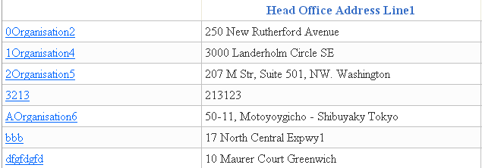

Hình 7: Test Evidence #7

Test Evidence #15
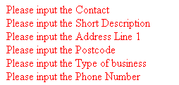

Hình 15: Test Evidence #15

Test Evidence #16
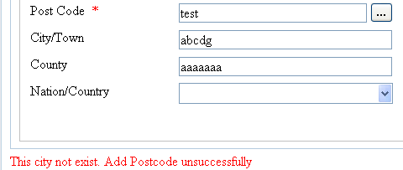

Hình 16: Test Evidence #16

Test Evidence #17
Hình 17: Trạng thái ban đầu của Address Line 1 (Test Evidence #17)

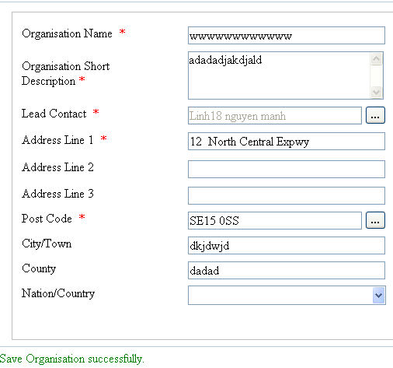

Hình 18: Trạng thái sau khi chỉnh sửa của Address Line 1 (Test Evidence #17)

Test Evidence #18
Hình 19: Trạng thái ban đầu của Postcode (Test Evidence #18)

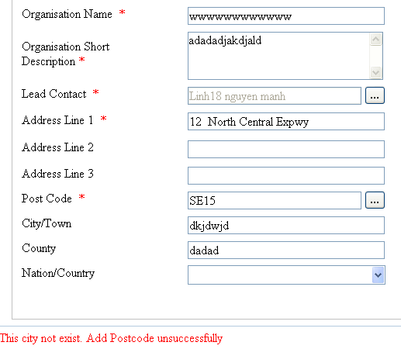

Hình 20: Trạng thái sau khi chỉnh sửa của Postcode (Test Evidence #18)

Test Evidence #19
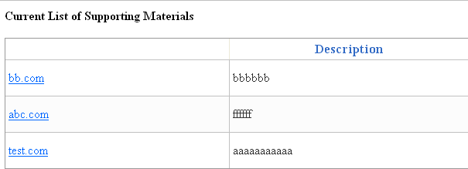

Hình 21: Test Evidence #19

